Sheet1
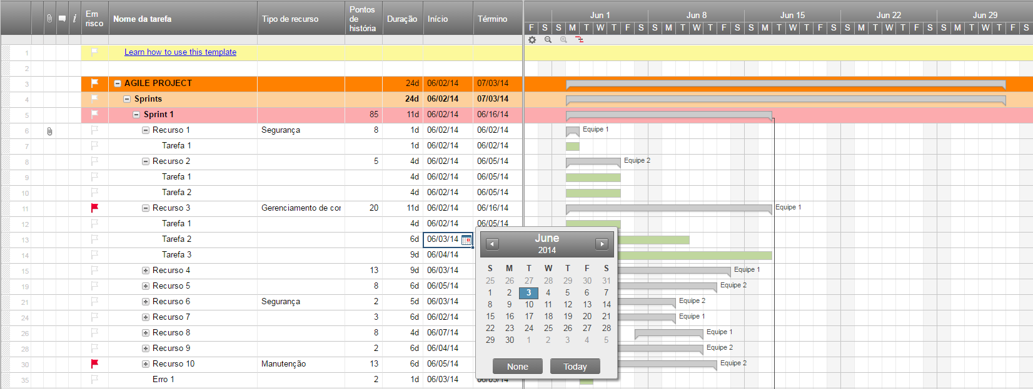
Plano de Lançamento Ágil

Sprint | Tarefa | Início | Término | Duração | Status | Dia do Lançamento | Objetivo
1 | Tarefa 1 | 2016-02-05 | 2016-02-08 | 3 | Planejado | 2016-02-12
1 | Tarefa 2 | 2016-02-12 | 2016-02-20 | 8 | Lançado | 2016-02-24
1 | Tarefa 3 | 2016-02-19 | 2016-02-26 | 7 | Em Progresso | 2016-03-01
1 | Tarefa 4 | 2016-02-22 | 2016-02-29 | 7 | Planejado | 2016-03-08
 |  |  |  | 0
 |  |  |  | 0
 |  |  |  | 0
 |  |  |  | 0
 |  |  |  | 0
 |  |  |  | 0
 |  |  |  | 0
 |  |  |  | 0
 |  |  |  | 0
 |  |  |  | 0
 |  |  |  | 0
 |  |  |  | 0
 |  |  |  | 0
 |  |  |  | 0
 |  |  |  | 0

Crie um Plano de Lançamento Ágil no Smartsheet

